상품제안서
르웨이 풀컬러 키보드덮개 데스크 테리어 | 상품코드: S44119

 |  |  |  |  |  |  | 02-713-8555 | www.synergygift.co.kr
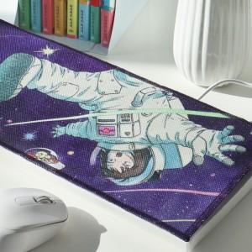 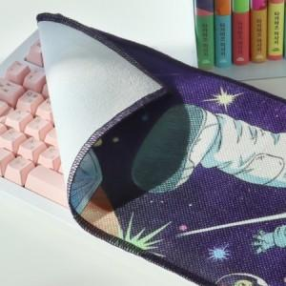

【상세/제작정보】

【인쇄/포장옵션】 | 풀칼라 / OPP(비닐)

【공급단가】 | 수량 | 500~ | 1,000~ | 3,000~ | 5,000~ | 10,000~
*VAT별도 | 단가 | 2,060원 | 2,010원 | 1,980원 | 1,940원 | 1,910원

【상품 URL】 | https://www.synergygift.co.kr:443/src/goods_detail.php?gdno=44119

